PHIEU TT CONT (2)
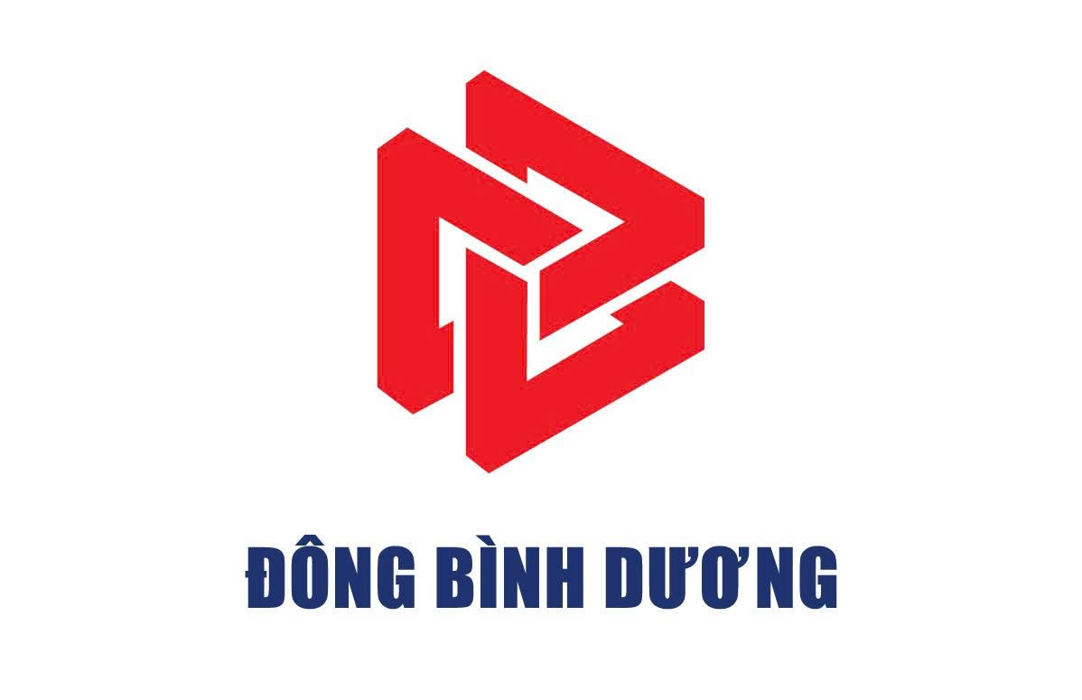
 |  |  |  | CÔNG TY CỔ PHẦN TIẾP VẬN ĐÔNG BÌNH DƯƠNG
 |  | Thửa đất số 5505, Tờ bản đồ số 23, Khu phố 2, Phường Hòa Lợi, Tp. Hồ Chí Minh
 |  | Tel: 0396.746.999 Mst: 3703306999
 |  |  |  |  |  | Số: | Số yêu cầu | cmgb09vee003n2rusdsph4s9s
 |  |  | PHIẾU THÔNG TIN CONTAINER |  | Ngày Giờ : |  | Thời gian hẹn

Giao cho/Nhận của: | tên khách hàng |  |  |  | Số hóa đơn:
Hãng tàu: | Hãng tàu |  | Tác nghiệp: | Nâng | Cỡ/Loại: | loại container
Số container: | số container |  | Số Booking/Bill: | số booking/bill | Số seal: | 03
GHI CHÚ REUSE | ghi chú
88A-45423 |  |  |  | 050150512
88A-45423 |  |  |  | SDT Tài xế
Nhân viên giao nhận Gate Checker |  |  |  | Khách hàng Customer

